2018_02_data
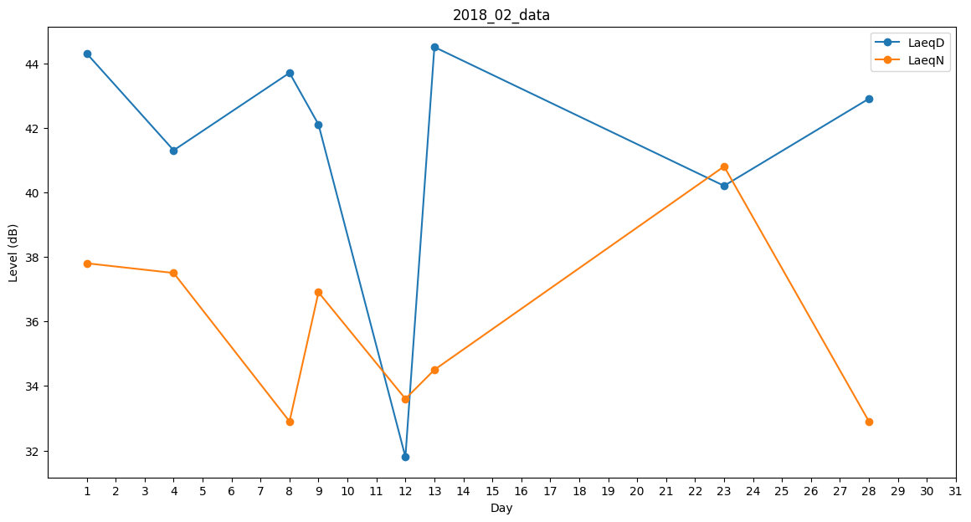
Day | LaeqD | LaeqN
1 | 44.3 | 37.8
2 | 43.8 | 0
3 | 37.7 | 0
4 | 41.3 | 37.5
5 | 41.2 | 0
6 | 42.7 | 0
7 | 0 | 0
8 | 43.7 | 32.9
9 | 42.1 | 36.9
10 | 42.5 | 0
11 | 0 | 0
12 | 31.8 | 33.6
13 | 44.5 | 34.5
14 | 45.3 | 0
15 | 0 | 0
16 | 41.3 | 0
17 | 42.7 | 0
18 | 42.7 | 0
19 | 41.9 | 0
20 | 0 | 0
21 | 42.7 | 0
22 | 29.4 | 0
23 | 40.2 | 40.8
24 | 41.8 | 0
25 | 42.5 | 0
26 | 0 | 0
27 | 0 | 0
28 | 42.9 | 32.9

